画面
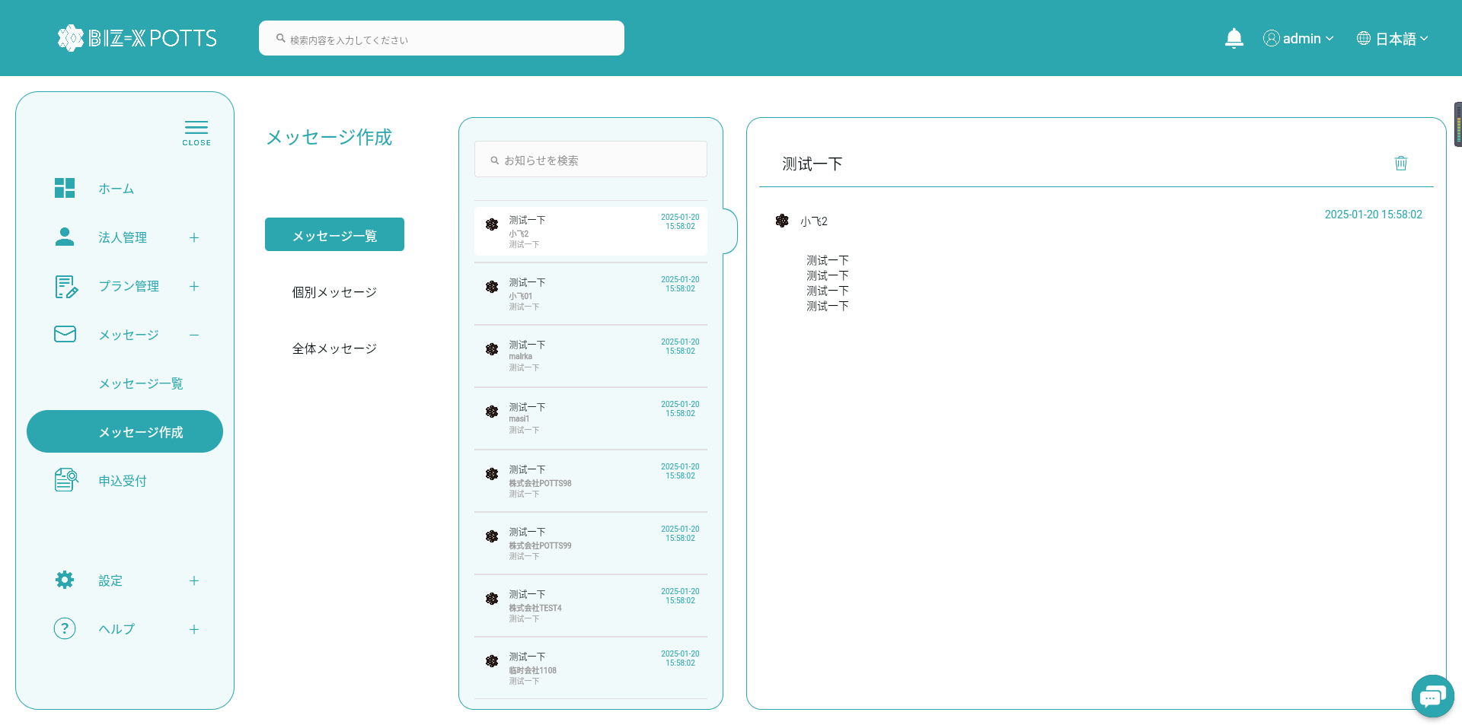
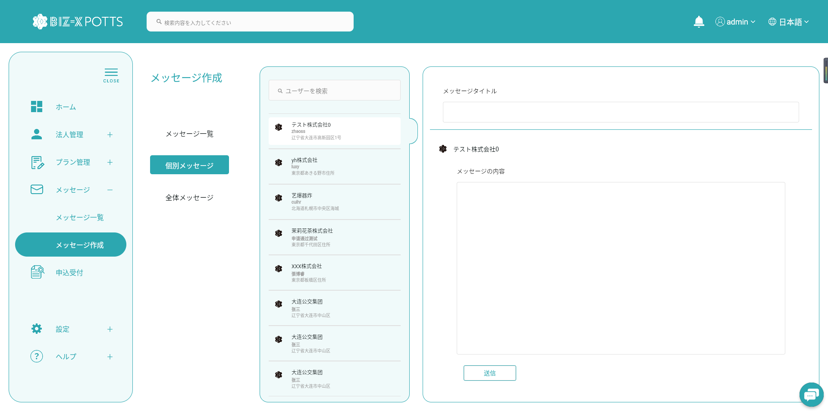
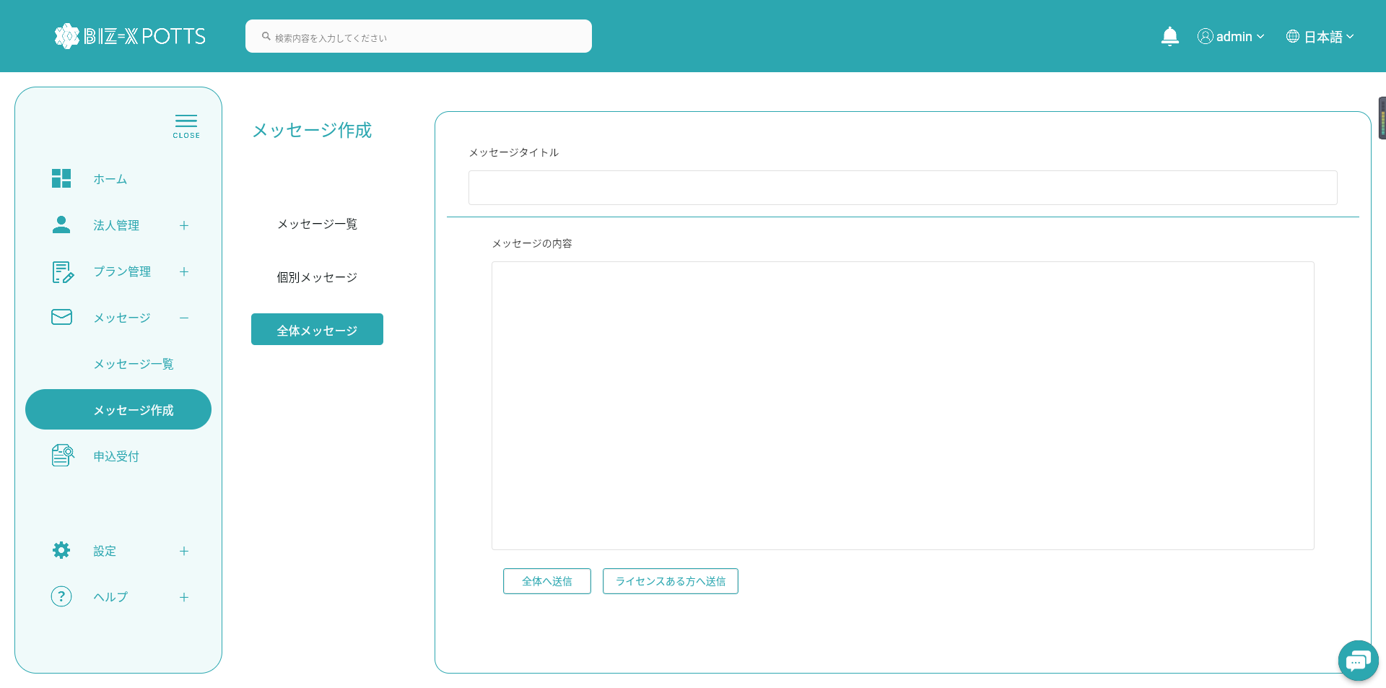
機能設計書 |  | システム名 | プロジェクト名 | 登録日付 | 更新日付
 |  | Biz-X POTTS
画面レイアウト |  | サブシステム名 | 機能名名 | 登録担当者 | 更新担当者
 |  | 運営管理 | メッセージ

 | 画面レイアウト

 | メッセージ一覧
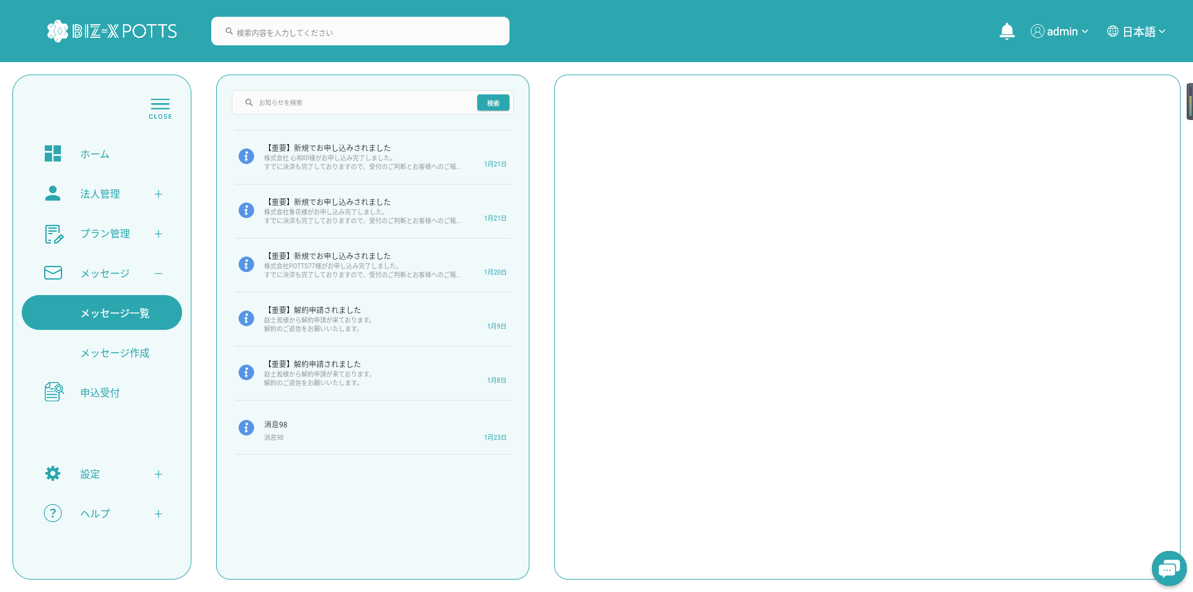

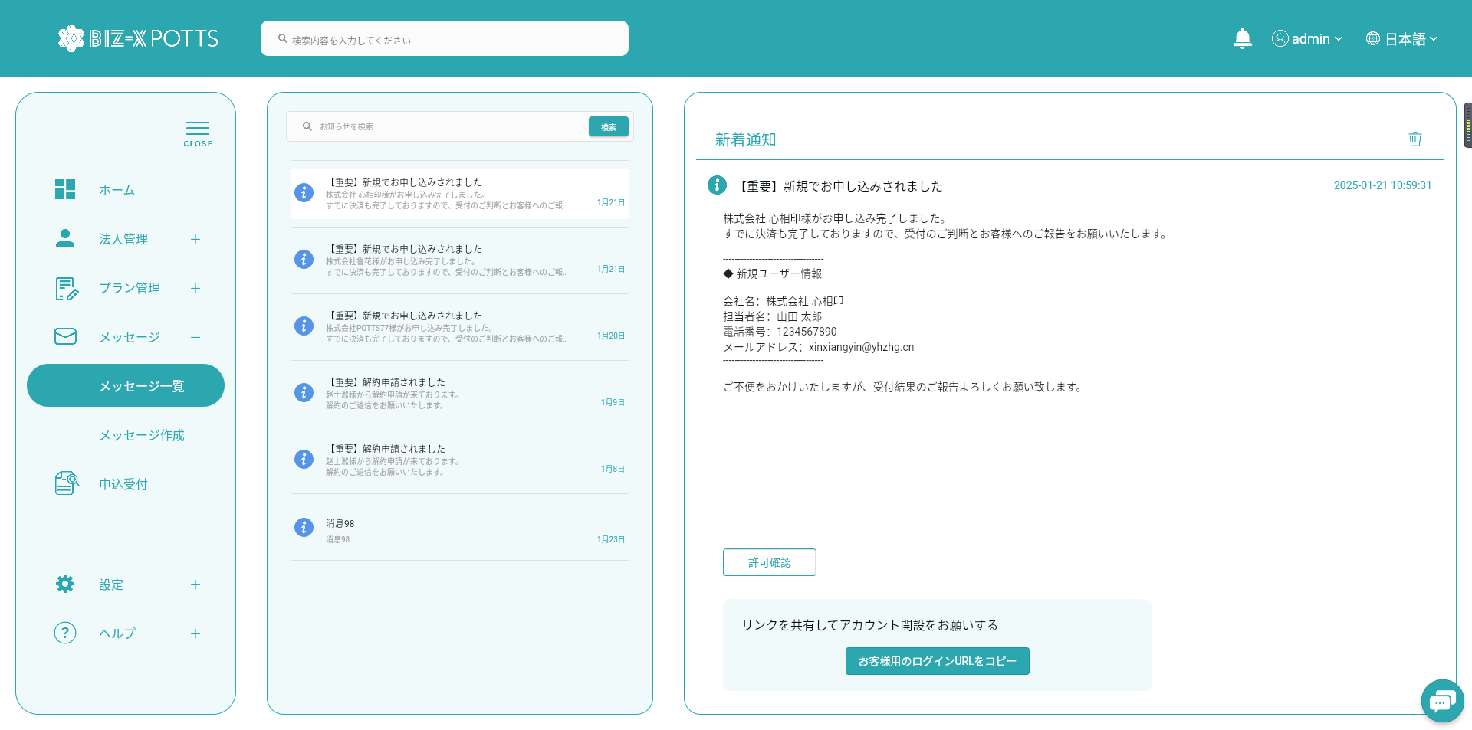

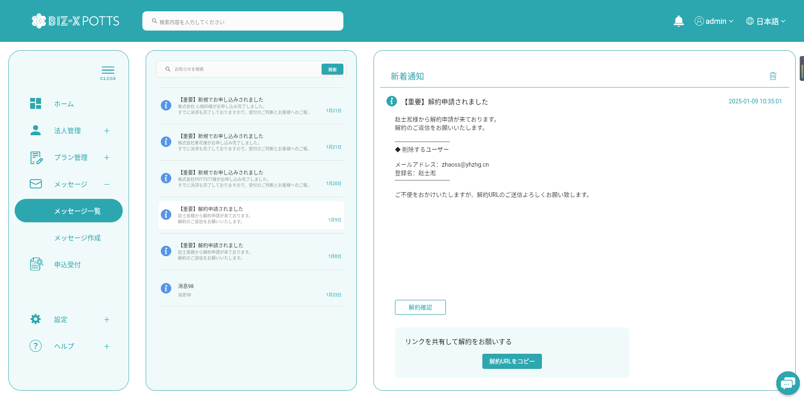

 | メッセージ作成

